思维导图
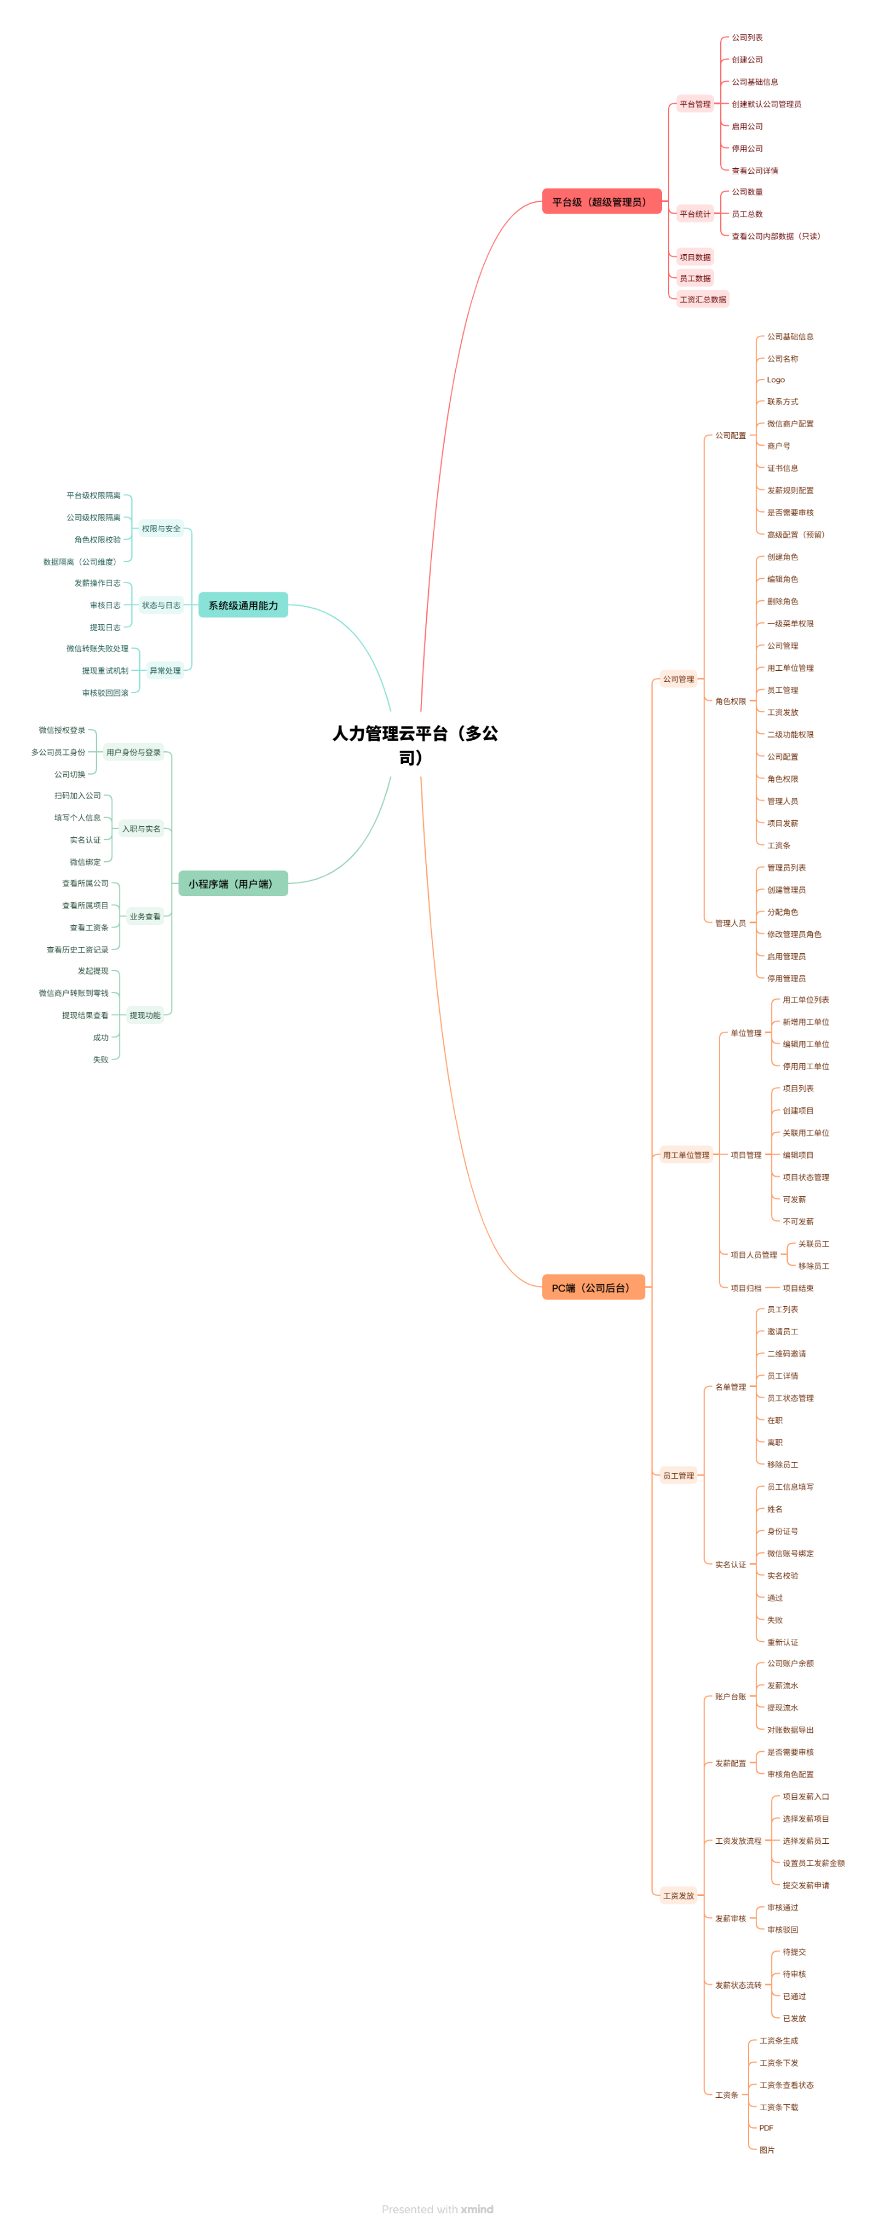

功能清单V1.0
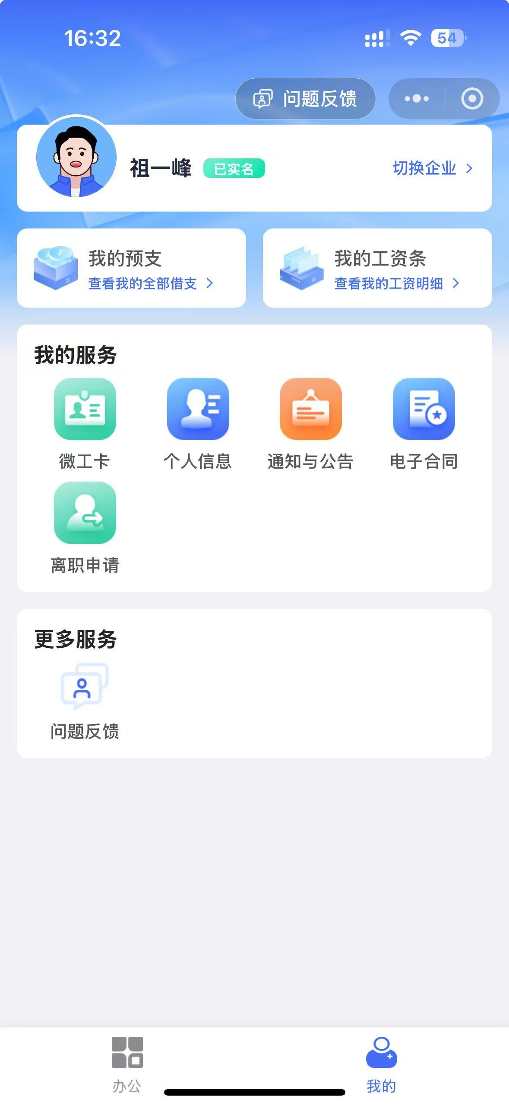
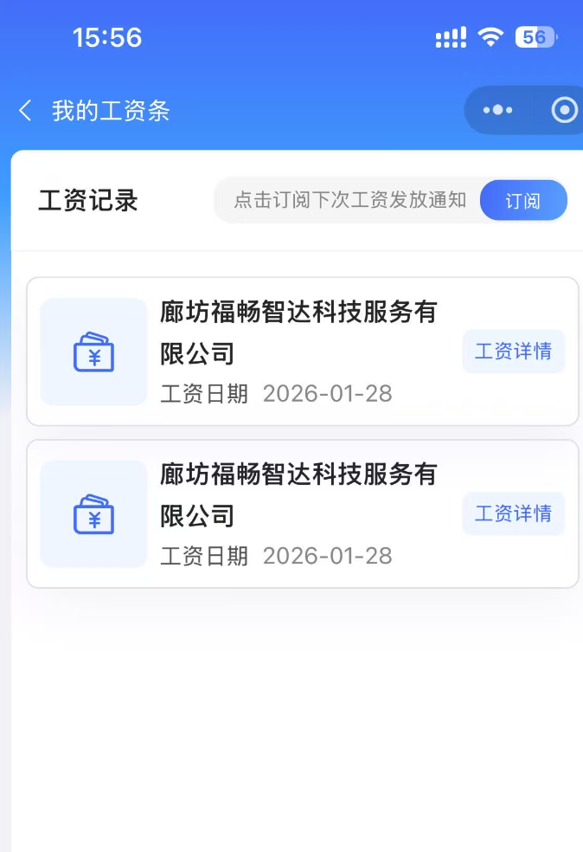
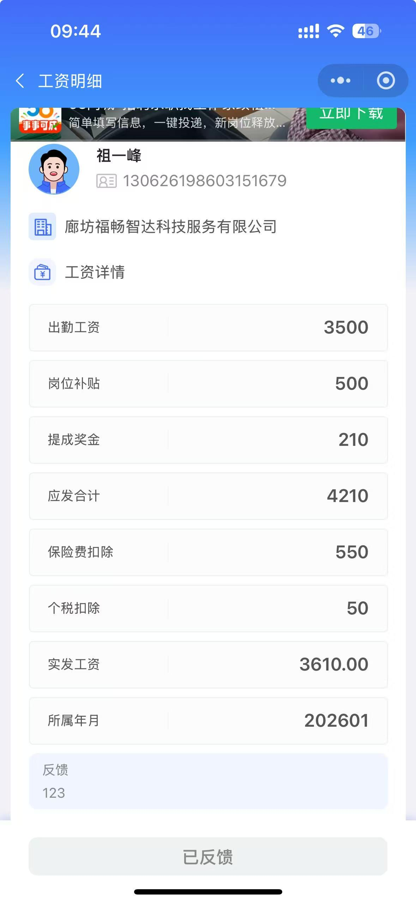
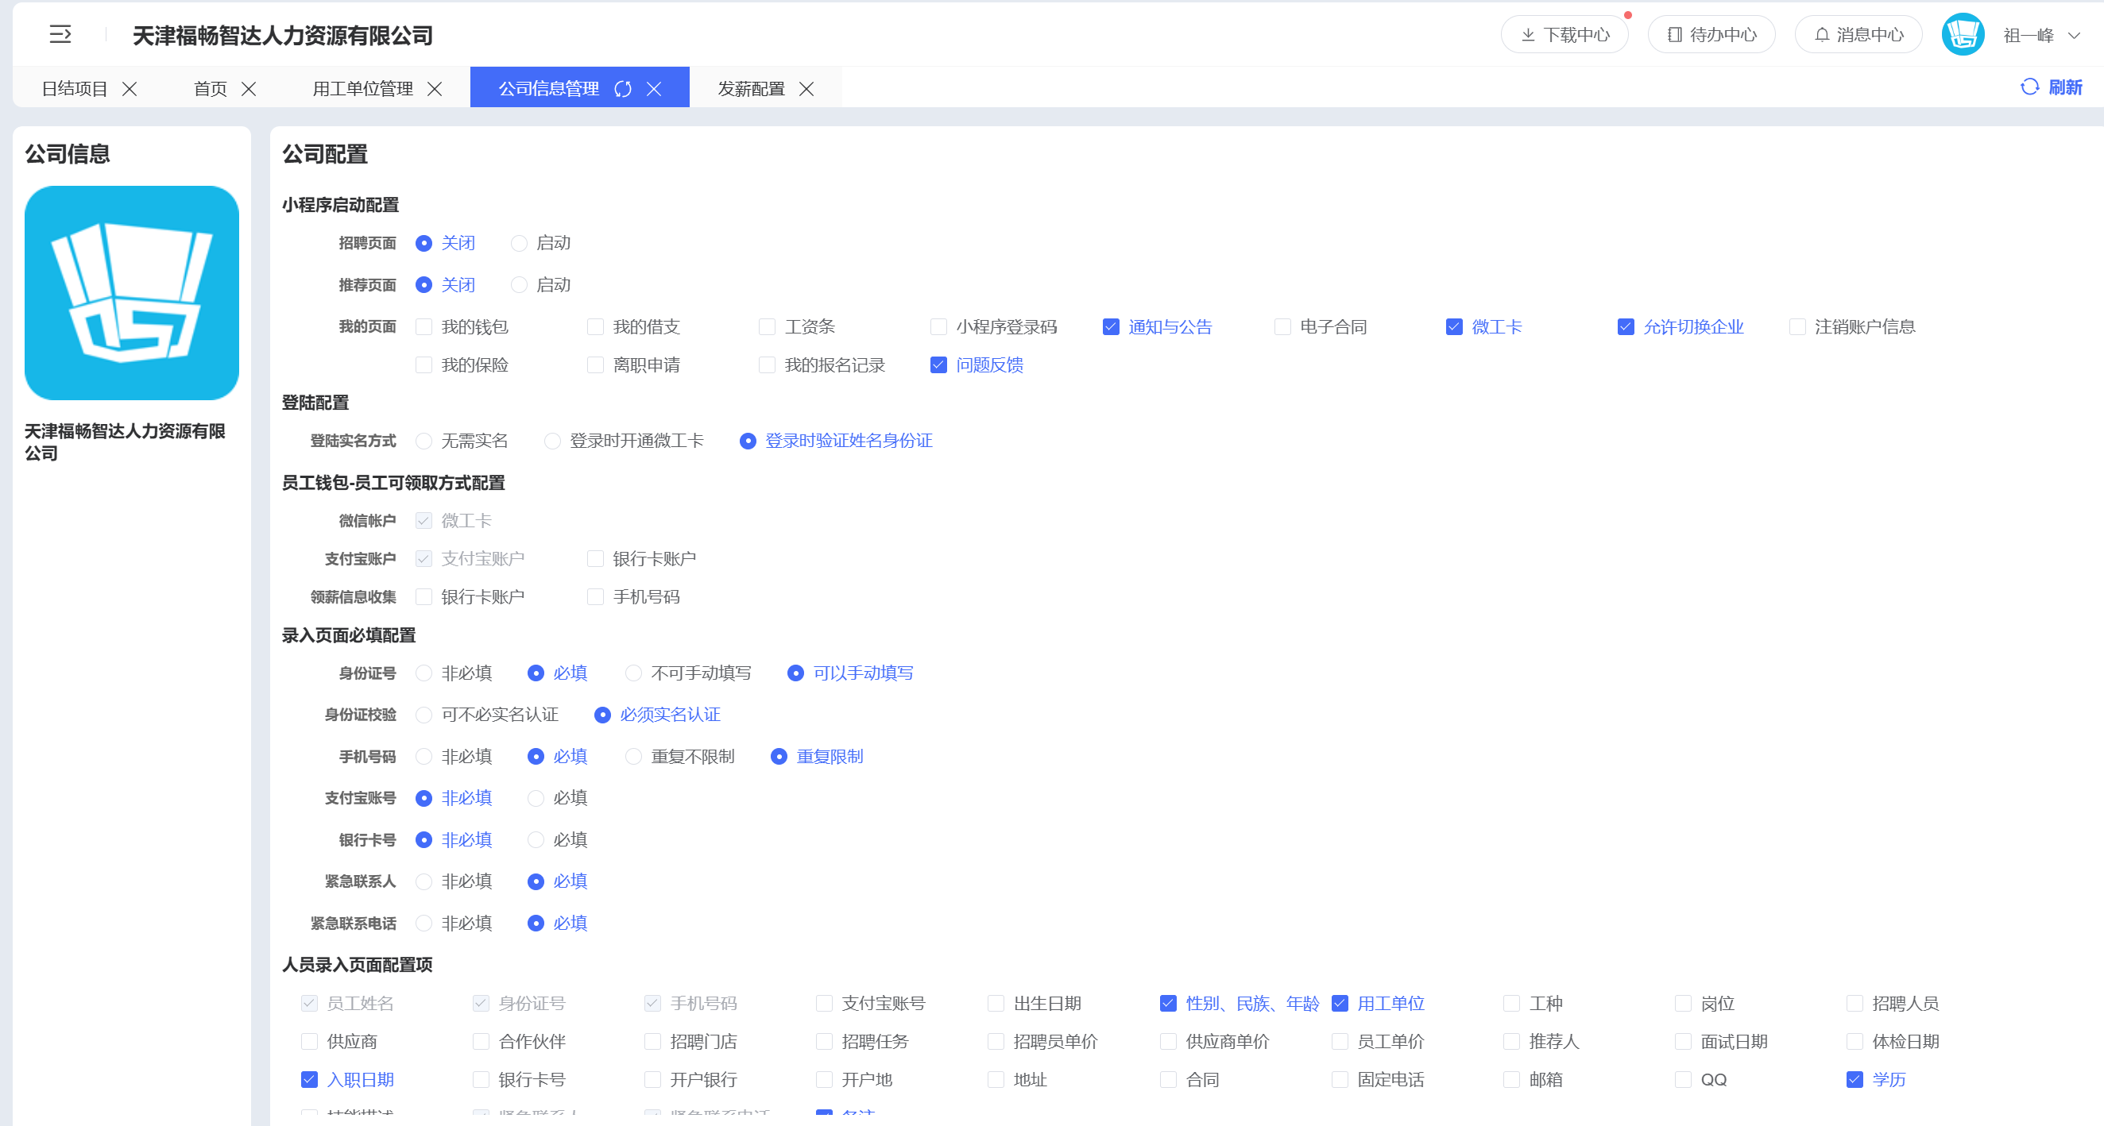
模块 | 功能点 | 功能说明 | MVP | 1/29备注
平台管理（平台级） | 公司列表 | 查看平台下所有公司\Excel 导出 | ✅
 | 创建公司 | 创建新公司并生成默认管理员 | ✅
 | 启停公司 | 按周期设定后停用后公司不可登录 | ✅ | 补充
 | 查看公司详情 | 查看公司基础信息
 | 平台统计 | 公司数、员工数汇总
 | 查看公司内部数据 | 查看项目/工资等（只读）
公司配置 | 基础信息维护 | 公司名称、Logo、联系方式 | ✅
 | 微信商户配置 | 商户号、证书等 | ✅
 | 发薪规则配置 | 是否需要审核 | ✅ | 删除
 | 小程序功能显示配置 | 公司级管理人员&员工的小程序模块显示控制（与否） | ✅ | 新增
 | 高级配置 | 预留扩展项
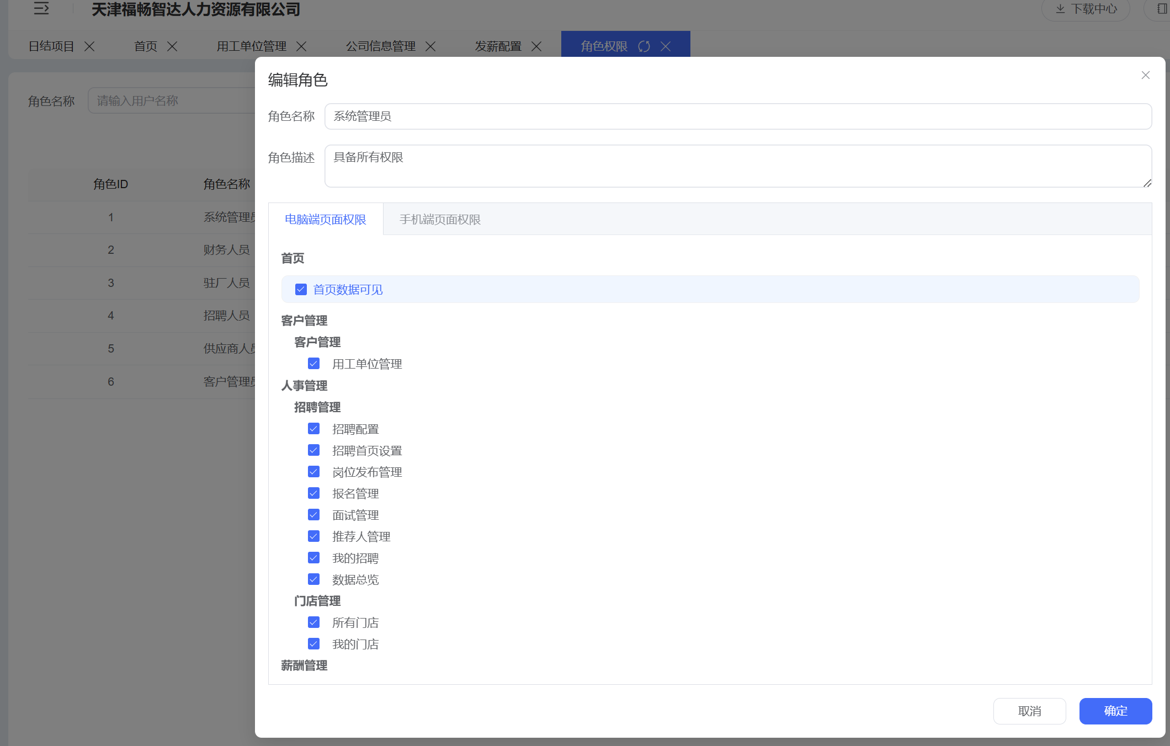
角色权限 | 角色创建 | 自定义公司角色（如驻厂、财务、招聘、员工） | ✅
 | 一级菜单权限 | 控制菜单可见 | ✅
 | 二级功能权限 | 控制具体操作 |  | 删除 通过可见性控制（不可见就无法操作）
 | 角色编辑 | 修改权限 | ✅
 | 角色删除 | 删除角色
管理人员 | 管理员列表 | 查看所有管理账号（新增账户、密码重置、交接二维码） | ✅
 | 创建管理员 | 分配角色 | ✅
 | 启用 / 停用 | 控制账号状态 | ✅
 | 修改角色 | 调整权限
用工单位 | 用工单位列表 | 用工单位 | ✅
 | 新增单位 | 创建用工单位 | ✅
 | 编辑单位 | 修改信息
 | 删除单位 | 不可再发薪，只用项目管控状态是否可发薪 |  | 修改
项目管理 | 项目列表 | 查看项目 | ✅
 | 创建项目 | 关联用工单位（生产项目码、人数、年龄设置、选择项目负责人） | ✅ | 细化说明
 | 项目状态 | 可发薪 / 不可发薪 | ✅
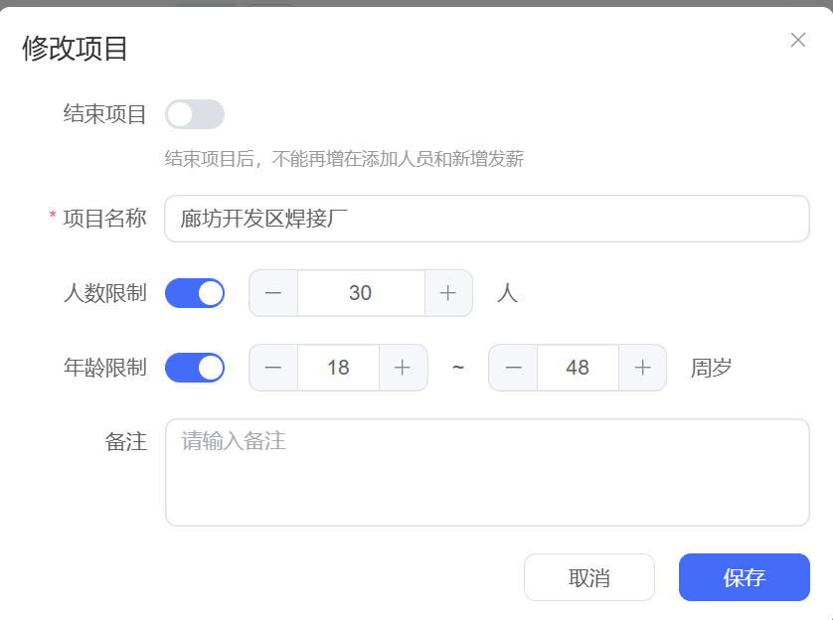
 | 项目人员管理 | 关联员工（可新增/删减/可从人员列表中选取） | ✅ | 细化说明
 | 项目编辑 | 修改项目信息
 | 项目归档 | 项目结束
员工管理 | 员工列表 | 查看员工（姓名、身份证号、电话号码、录入时间、状态）\excel导出 | ✅ | 细化说明
 | 邀请员工 | 二维码邀请 | ✅ | 删除 通过已创建项目码邀请加入
 | 员工状态 | 在职 / 离职（待上岗\离职待支付\离职\辞退\开除） | ✅ | 细化说明
 | 员工详情 | 查看实名信息（紧急联系人、紧急联系人电话、身份证正面图片、身份证背面图片） | ✅ | 细化说明
 | 员工删除 | 移除员工
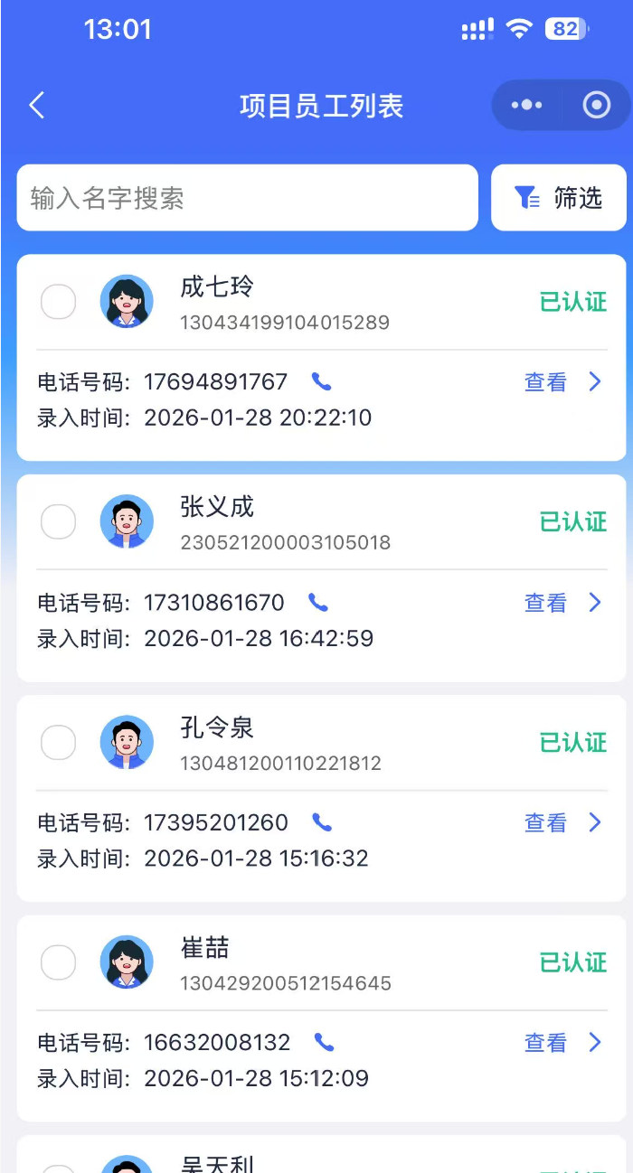
消息中心 | 系统信息 | 发薪操作验证码接受、信息接收人选择、借支通知、离职通知(姓名、电话、项目、Excel导出) 意见反馈通知（姓名、电话、项目、反馈内容）、通知与公告 |  | 新增
实名认证 | 信息填写 | 姓名、身份证 | ✅
 | 微信绑定 | 绑定 OpenID | ✅
 | 实名校验 | 校验通过 / 失败 | ✅
 | 重新认证 | 失败后重试
账户台账 | 账户余额 | 公司可用余额 | ✅
 | 入账 | 充值记录 | ✅ | 新增
 | 发薪流水 | 每笔发薪记录 | ✅
 | 提现流水 | 员工提现记录 | ✅ | 删除
 | 对账导出 | 充值/发薪流出/Excel 导出
发薪配置 | 发薪限额配置 | 单笔总金额、单笔单人金额 | ✅ | 修改
 | 发薪验证 | 新增验证码接收人、信息管理-系统通知、关联微信公众号-服务号 | ✅ | 修改
 | 发薪审核流程配置 | 新增审核（流程名称、审核人、备注）、修改审批 | ✅ | 新增
发薪操作 | 灵活发薪 | 可关联项目/用工单位名单/员工添加/excel 模版下载后导入 | ✅ | 新增
 | 项目发薪 | 从项目发起 | ✅
 | 选择员工 | 多人选择 | ✅
 | 设置金额 | 每人不同金额 | ✅
 | 提交发薪 | 生成申请/发薪预览 | ✅ | 补充
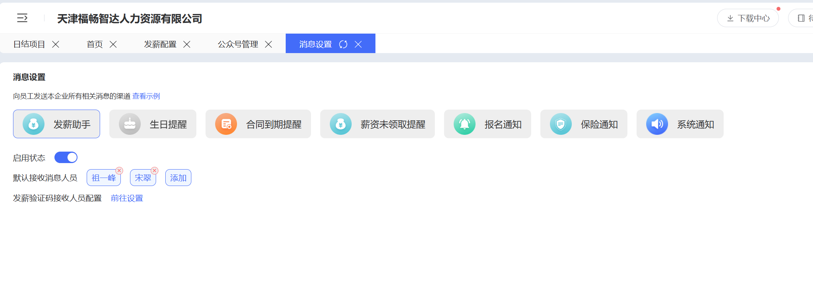
 | 发薪审核 | 审核通过/驳回 | ✅
 | 状态流转 | 待审/已发放/已发放/各状态记录（时间、操作人） | ✅ | 补充
 | 发薪列表 | 各状态下的发薪列表、excel导出 | ✅ | 新增
 | 微信支付微工卡关联交互 | 微工卡关联交互说明 | ✅ | 新增
工资条 | 工资条配置 | 可见时间期限、 可见性控件（是否员工确认、姓名、身份证、用工单位、工资项为空、工资项为0） | ✅ | 新增
 | 工资条上传 | Excel 模版下载、导入并上传 | ✅ | 修改
 | 工资条下发 | 员工可见 | ✅
 | 查看状态 | 查看时间记录 | ✅ | 细节说明
 | 工资发放列表 | 状态（待发放\发放成功）/查看详情/操作记录/excel 导出 | ✅ | 新增
下载中心 | Excel下载 | Excel下载存放（员工列表、账户台账列表、发薪列表、工资条列表、离职列表、借支列表） | ✅ | 新增
员工端(小程序） | 扫描项目二维码微信登录及加入 | 授权登录\加入项目 | ✅
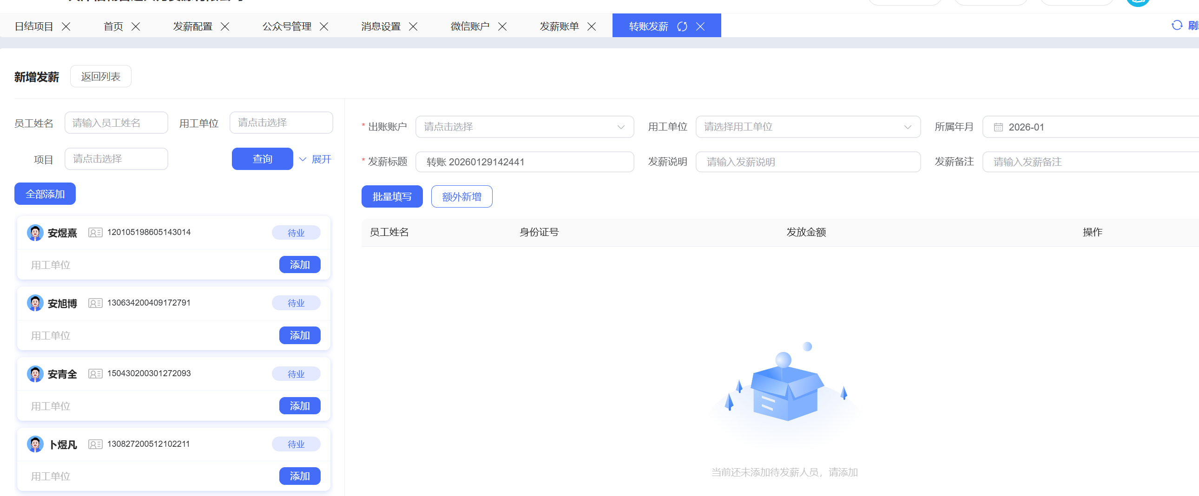
 | 扫码入职 | 加入公司 | ✅ | 删除
 | 实名认证 | 填写身份信息（姓名、电话、身份证号、紧急联系人、紧急联系人电话、身份证正面图片、身份证背面图片） | ✅ | 补充
 | 查看公司 | 多公司切换 | ✅
 | 查看项目 | 所属项目 | ✅ | 删除
 | 查看工资条 | 工资明细 | ✅
 | 发起提现 | 提现到零钱 | ✅ | 删除
 | 提现结果 | 成功 / 失败 | ✅ | 删除
 | 发薪历史记录 | 历史工资/微信支付微工卡关联后自动输出 | ✅ | 删除
 | 借支申请 | 借支声明、借支日期、金额、预计还款日期->借支列表 | ✅ | 新增
 | 离职申请 | 预计最后工作日期、离职原因、离职签核->离职列表 | ✅ | 新增
 | 意见反馈 | 异常反馈内容 | ✅ | 新增
办公端（小程序） | 电话图标跳转 | 点击电话图标跳转手机拨打界面 | ✅ | 新增
 | 使用各功能模块 | 根据角色定义手机端使用各功能模块 | ✅ | 新增
系统资质要求 | ICP备案 | 通过备案申请 | ✅ | 新增
 | 等保三级 | 通过等保三级申请-开发交付后二个月内 | ✅ | 新增

